specyfikacja
DANE PODSTAWOWE
NAZWA PRODUKTU [Z SAP] | Ścier gąb 3szt CLUO 150D 100179 |  |  |  | 31
PEŁNY INDEX PRODUKTOWY [SAP] | 3024010-005824
KOD EAN PRODUKTOWY | 5903355045304
KOD EAN INNERPACKINGU | NIE DOTYCZY
KOD EAN OPAKOWANIA ZBIORCZEGO | 5903355084938
KOD EAN PALETY | NIE DOTYCZY
NR KALKULACJI/NR MATERIAŁU | BRAK
OPIEKUN KLIENTA | Zbigniew Swakoń

O PRODUKCIE
PÓŁPRODUKTY, OPAKOWANIA JEDNOSTKOWE, INNERPACKING, OPAKOWANIA ZBIORCZE, ETYKIETY, PALETY | 1024010-000559 | Ścier gąbcz 215g w m2 nie
 | 1024010-000561 | Ścier gąbcz 215g w m2 pom
 | 1024010-000562 | Ścier gąbcz 215g w m2 żół
 | 5024010-003428 | Folia [CLUO] 2401-5304 100179
 | 5095000-001276 | Karton 770x390x190 5w biały | 1 | SZT
 | 5099250-001717 | Etykieta czysta 60x95 | 1 | SZT
 | 5011110-000160 | Paleta EURO | 1 | SZT
 | 5095010-001333 | Karton 1170x750 przekładka
INDEKS DO PRZEPAKOWANIA (ALTERNATYWNA WERSJA BOMÓW) |  | NIE DOTYCZY

LOGISTYKA
WYMIARY ZEWNĘTRZNE OPAKOWANIA ZBIORCZEGO: [DŁxSZERxWYS] | 780 | 400 | 210 | mm
ILOŚĆ W OPAKOWANIU ZBIORCZYM: | 150 KPL
ILOŚĆ W INNERPACKINGU: | NIE DOTYCZY
ILOŚĆ OP.ZBIORCZYCH NA WARSTWIE | 3
ILOŚĆ WARSTW | 8
ILOŚĆ SZT NA PALECIE [EURO, JEDNORAZOWA, DB, POJEDYNCZA, PODWÓJNA, MIX PALETA, INNE] | 3600 KPL EUROPALETA POJEDYNCZA (P6) - ok. 183 cm

DANE TECHNICZNE: Np.: nabicie, rozmiary, gramatura ścierki, waga końcówki z klipsem, itp.
GRAMATURA FOLII 25 MIKRONÓW WYMIARY POJEDYNCZEJ SZTUKI: 175/155 mm (długość/szerokość) gramatura: 670g/m2

DODATKOWY OPIS
Ścierka gąbczasta - standardowe kolory: żółta, pomarańczowa, niebieska. 3 szt w różnych kolorach spakowane w folię zadrukowaną klienta - jako komplet. Ułożenie ścierek w paczce: od frontu żółta, w środku pomarańczowa, z tyłu niebieska. 150 kpl pakowane w karton zbiorczy. Na karton zbiorczy jedna etykietka 60x95mm z danymi klienta.

ZDJĘCIA:
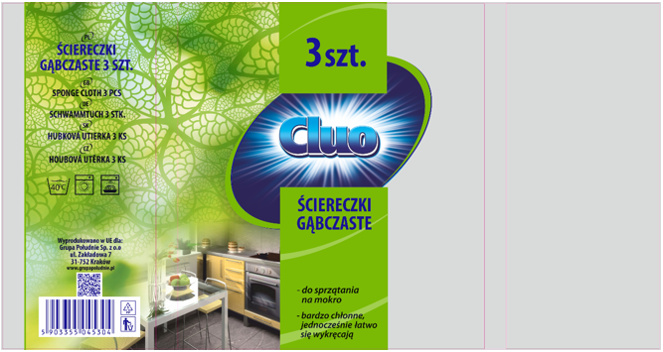

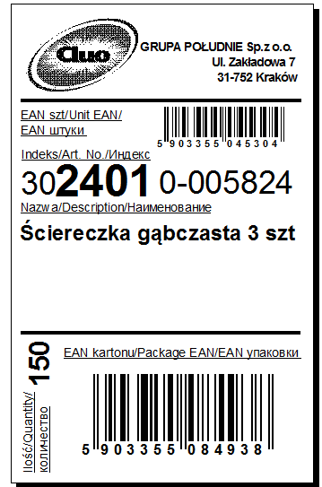
projekt folii

